Indicadores Hospitalares
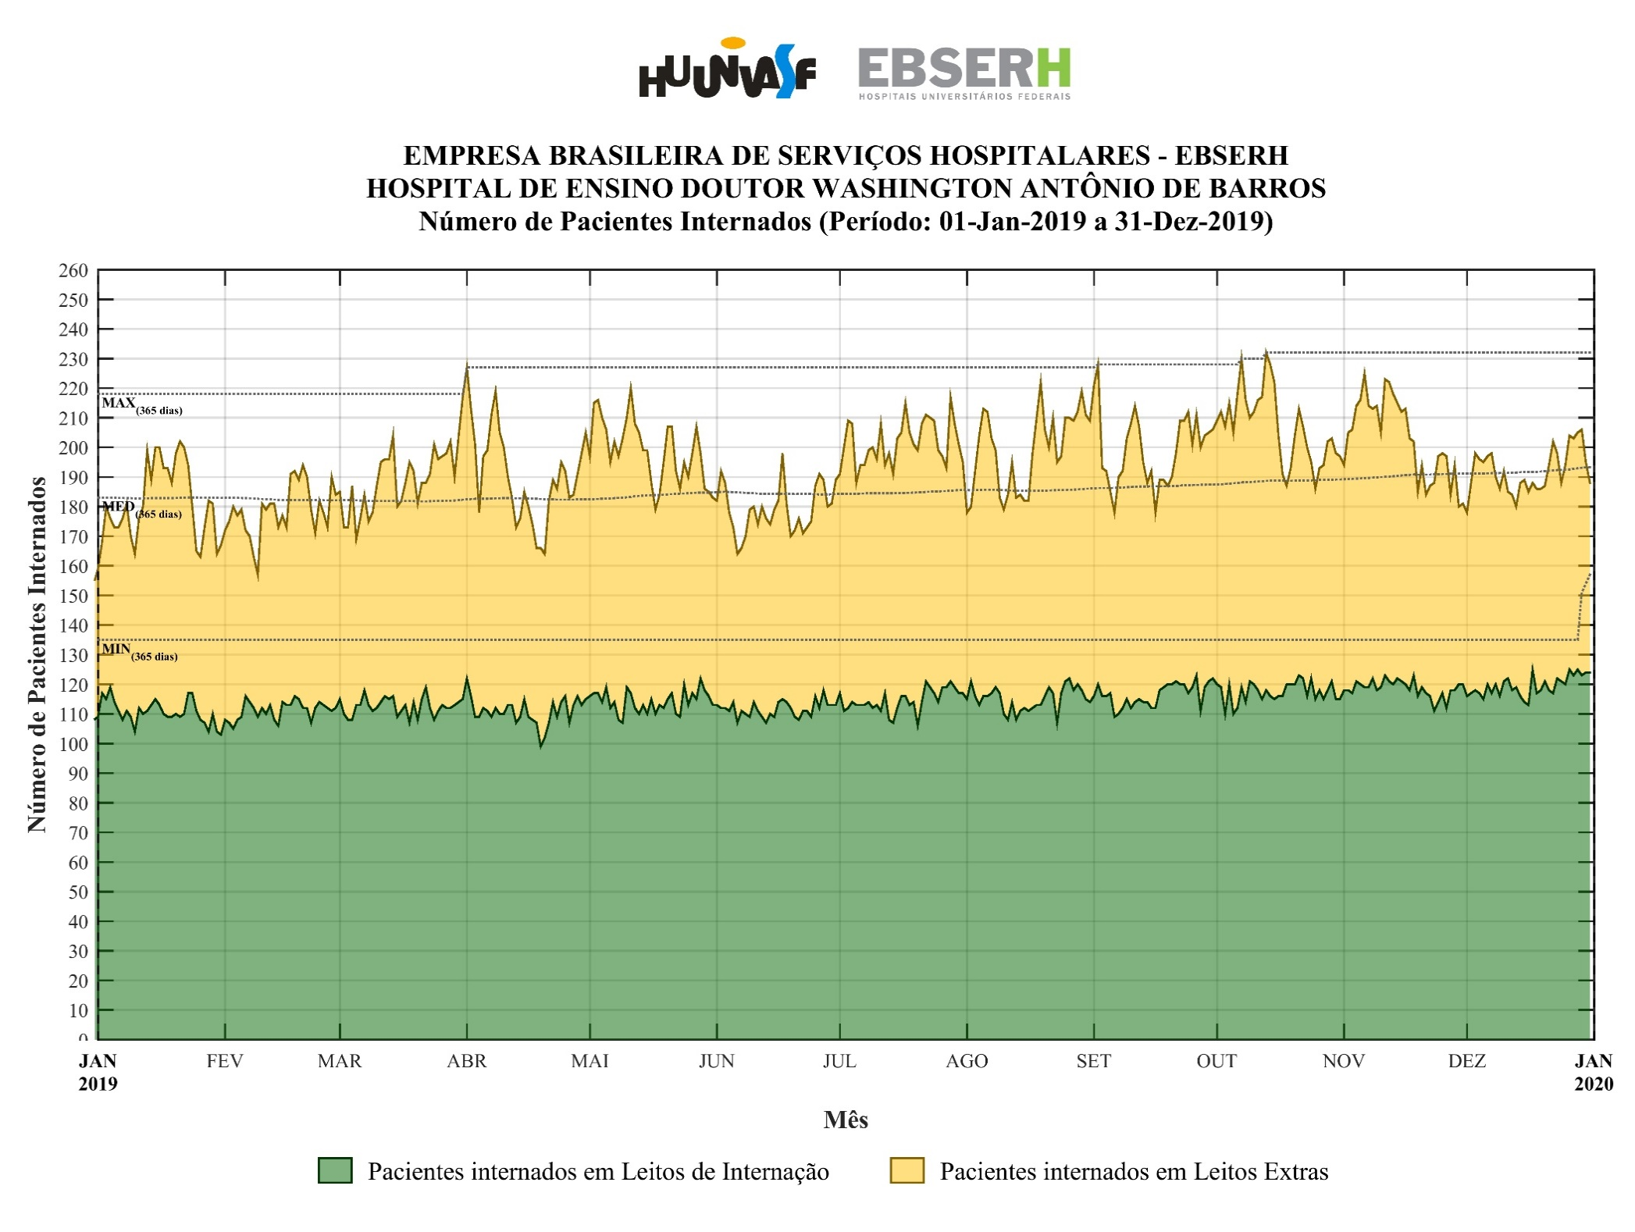
Número de Pacientes-dia [Fonte: AGHU]
UNIDADE | JAN | FEV | MAR | ABR | MAI | JUN | JUL | AGO | SET | OUT | NOV | DEZ | 2019
HU-UNIVASF | 5,669 | 5,051 | 5,925 | 5,798 | 6,208 | 5,418 | 6,306 | 6,214 | 6,025 | 6,484 | 6,117 | 5,991 | 71,206
PRIMEIRO ANDAR | 960 | 865 | 995 | 1,005 | 1,014 | 971 | 1,041 | 1,036 | 974 | 1,028 | 1,029 | 1,031 | 11,949
SEGUNDO ANDAR | 954 | 890 | 1,003 | 925 | 938 | 914 | 1,010 | 969 | 944 | 1,016 | 1,000 | 1,081 | 11,644
TERCEIRO ANDAR | 1,132 | 1,022 | 1,123 | 1,081 | 1,126 | 1,090 | 1,135 | 1,122 | 1,108 | 1,111 | 1,095 | 1,146 | 13,291
UTI ADULTO | 294 | 270 | 295 | 292 | 298 | 289 | 289 | 300 | 294 | 302 | 293 | 299 | 3,515
BLOCO CIRÚRGICO | 142 | 135 | 158 | 162 | 171 | 136 | 147 | 179 | 163 | 198 | 208 | 228 | 2,027
SALA DE MEDICAÇÃO | 394 | 337 | 440 | 476 | 462 | 354 | 443 | 384 | 406 | 456 | 406 | 369 | 4,927
SALA DE OBSERVAÇÃO DA URGÊNCIA E EMERGÊNCIA | 1,617 | 1,401 | 1,783 | 1,770 | 1,963 | 1,507 | 2,021 | 1,950 | 1,883 | 2,092 | 1,859 | 1,626 | 21,472
SALA DE CUIDADOS INTERMEDIÁRIOS | 134 | 135 | 148 | 146 | 140 | 125 | 149 | 154 | 135 | 142 | 138 | 143 | 1,689
SALA DE EMERGÊNCIA | 288 | 279 | 284 | 315 | 329 | 284 | 343 | 366 | 357 | 330 | 353 | 357 | 3,885
Número de Internações [Fonte: AGHU]
UNIDADE | JAN | FEV | MAR | ABR | MAI | JUN | JUL | AGO | SET | OUT | NOV | DEZ | 2019
HU-UNIVASF | 785 | 706 | 830 | 849 | 849 | 738 | 827 | 841 | 831 | 872 | 778 | 743 | 9,649
PRIMEIRO ANDAR | 7 | 3 | 2 | 6 | 1 | 2 | 3 | - | 3 | 4 | 2 | 4 | 37
SEGUNDO ANDAR | 22 | 20 | 9 | 10 | 14 | 17 | 24 | 21 | 16 | 21 | 22 | 16 | 212
TERCEIRO ANDAR | - | - | - | - | - | - | 7 | 5 | 1 | 4 | 2 | 1 | 20
UTI ADULTO | - | - | - | - | - | - | - | - | 1 | - | - | - | 1
BLOCO CIRÚRGICO | 26 | 35 | 36 | 34 | 37 | 32 | 25 | 38 | 37 | 61 | 56 | 56 | 473
SALA DE MEDICAÇÃO | 238 | 217 | 268 | 283 | 259 | 201 | 241 | 215 | 229 | 249 | 211 | 204 | 2,815
SALA DE OBSERVAÇÃO DA URGÊNCIA E EMERGÊNCIA | 317 | 280 | 370 | 344 | 340 | 332 | 346 | 381 | 347 | 409 | 328 | 286 | 4,080
SALA DE CUIDADOS INTERMEDIÁRIOS | - | - | - | - | - | - | - | - | - | - | - | - | -
SALA DE EMERGÊNCIA | 175 | 151 | 145 | 172 | 198 | 154 | 181 | 181 | 197 | 124 | 157 | 176 | 2,011
Número de Saídas - Geral (Externas + Internas) [Fonte: AGHU]
UNIDADE | JAN | FEV | MAR | ABR | MAI | JUN | JUL | AGO | SET | OUT | NOV | DEZ | 2019
HU-UNIVASF | 772 | 690 | 798 | 861 | 874 | 732 | 821 | 828 | 835 | 881 | 794 | 735 | 9,621
PRIMEIRO ANDAR | 146 | 139 | 157 | 166 | 138 | 141 | 135 | 142 | 119 | 121 | 129 | 128 | 1,661
SEGUNDO ANDAR | 143 | 151 | 129 | 149 | 161 | 145 | 145 | 158 | 174 | 179 | 177 | 155 | 1,866
TERCEIRO ANDAR | 73 | 53 | 67 | 71 | 84 | 79 | 80 | 100 | 90 | 72 | 58 | 70 | 897
UTI ADULTO | 33 | 31 | 36 | 49 | 42 | 42 | 38 | 36 | 36 | 42 | 34 | 26 | 445
BLOCO CIRÚRGICO | 102 | 90 | 112 | 121 | 122 | 96 | 107 | 115 | 103 | 140 | 129 | 125 | 1,362
SALA DE MEDICAÇÃO | 253 | 245 | 285 | 313 | 284 | 217 | 265 | 242 | 253 | 270 | 234 | 229 | 3,090
SALA DE OBSERVAÇÃO DA URGÊNCIA E EMERGÊNCIA | 430 | 392 | 459 | 466 | 516 | 441 | 510 | 494 | 520 | 542 | 509 | 450 | 5,729
SALA DE CUIDADOS INTERMEDIÁRIOS | 24 | 18 | 24 | 30 | 37 | 28 | 26 | 21 | 28 | 18 | 23 | 32 | 309
SALA DE EMERGÊNCIA | 206 | 180 | 185 | 220 | 231 | 188 | 218 | 231 | 234 | 174 | 205 | 224 | 2,496
Número de Saídas - Externas (Alta Médica, Evasão, Desistência de Tratamento, Óbito e Transferência Externa) [Fonte: AGHU]
UNIDADE | JAN | FEV | MAR | ABR | MAI | JUN | JUL | AGO | SET | OUT | NOV | DEZ | 2019
HU-UNIVASF | 772 | 690 | 798 | 861 | 874 | 732 | 821 | 828 | 835 | 881 | 794 | 735 | 9,621
PRIMEIRO ANDAR | 130 | 130 | 139 | 148 | 127 | 124 | 125 | 124 | 107 | 104 | 112 | 111 | 1,481
SEGUNDO ANDAR | 122 | 131 | 106 | 115 | 137 | 119 | 118 | 140 | 147 | 155 | 154 | 131 | 1,575
TERCEIRO ANDAR | 60 | 49 | 58 | 55 | 70 | 66 | 67 | 85 | 74 | 63 | 44 | 55 | 746
UTI ADULTO | 6 | 6 | 7 | 12 | 8 | 10 | 9 | 4 | 3 | 8 | 8 | 5 | 86
BLOCO CIRÚRGICO | 31 | 24 | 33 | 30 | 26 | 26 | 35 | 28 | 29 | 20 | 28 | 24 | 334
SALA DE MEDICAÇÃO | 76 | 67 | 91 | 106 | 86 | 62 | 81 | 65 | 78 | 77 | 62 | 60 | 911
SALA DE OBSERVAÇÃO DA URGÊNCIA E EMERGÊNCIA | 297 | 259 | 331 | 354 | 373 | 298 | 356 | 343 | 366 | 416 | 350 | 310 | 4,053
SALA DE CUIDADOS INTERMEDIÁRIOS | 8 | 4 | 9 | 10 | 15 | 6 | 9 | 6 | 7 | 4 | 7 | 11 | 96
SALA DE EMERGÊNCIA | 40 | 20 | 23 | 31 | 32 | 21 | 17 | 31 | 23 | 32 | 28 | 27 | 325
Número de Saídas - Internas (Transferência Interna) [Fonte: AGHU]
UNIDADE | JAN | FEV | MAR | ABR | MAI | JUN | JUL | AGO | SET | OUT | NOV | DEZ | 2019
HU-UNIVASF | - | - | - | - | - | - | - | - | - | - | - | - | -
PRIMEIRO ANDAR | 16 | 9 | 18 | 18 | 11 | 17 | 10 | 18 | 12 | 17 | 17 | 17 | 180
SEGUNDO ANDAR | 21 | 20 | 23 | 34 | 24 | 26 | 27 | 18 | 27 | 24 | 23 | 24 | 291
TERCEIRO ANDAR | 13 | 4 | 9 | 16 | 14 | 13 | 13 | 15 | 16 | 9 | 14 | 15 | 151
UTI ADULTO | 27 | 25 | 29 | 37 | 34 | 32 | 29 | 32 | 33 | 34 | 26 | 21 | 359
BLOCO CIRÚRGICO | 71 | 66 | 79 | 91 | 96 | 70 | 72 | 87 | 74 | 120 | 101 | 101 | 1,028
SALA DE MEDICAÇÃO | 177 | 178 | 194 | 207 | 198 | 155 | 184 | 177 | 175 | 193 | 172 | 169 | 2,179
SALA DE OBSERVAÇÃO DA URGÊNCIA E EMERGÊNCIA | 133 | 133 | 128 | 112 | 143 | 143 | 154 | 151 | 154 | 126 | 159 | 140 | 1,676
SALA DE CUIDADOS INTERMEDIÁRIOS | 16 | 14 | 15 | 20 | 22 | 22 | 17 | 15 | 21 | 14 | 16 | 21 | 213
SALA DE EMERGÊNCIA | 166 | 160 | 162 | 189 | 199 | 167 | 201 | 200 | 211 | 142 | 177 | 197 | 2,171
Número de Leitos-dia (Operacionais) [Fonte: AGHU]
UNIDADE | JAN | FEV | MAR | ABR | MAI | JUN | JUL | AGO | SET | OUT | NOV | DEZ | 2019
HU-UNIVASF | 5,689 | 5,070 | 5,946 | 5,814 | 6,237 | 5,433 | 6,320 | 6,230 | 6,047 | 6,506 | 6,138 | 6,004 | 71,434
PRIMEIRO ANDAR | 1,147 | 1,054 | 1,154 | 1,153 | 1,198 | 1,142 | 1,192 | 1,178 | 1,142 | 1,187 | 1,138 | 1,181 | 13,866
SEGUNDO ANDAR | 1,201 | 1,092 | 1,209 | 1,170 | 1,222 | 1,170 | 1,209 | 1,205 | 1,151 | 1,199 | 1,170 | 1,209 | 14,207
TERCEIRO ANDAR | 1,271 | 1,148 | 1,271 | 1,230 | 1,271 | 1,230 | 1,266 | 1,270 | 1,228 | 1,271 | 1,230 | 1,271 | 14,957
UTI ADULTO | 310 | 280 | 311 | 301 | 310 | 300 | 384 | 341 | 330 | 341 | 330 | 341 | 3,879
BLOCO CIRÚRGICO | 143 | 138 | 161 | 162 | 177 | 136 | 149 | 180 | 164 | 200 | 208 | 228 | 2,046
SALA DE MEDICAÇÃO | 395 | 338 | 441 | 479 | 466 | 357 | 446 | 386 | 411 | 459 | 408 | 371 | 4,957
SALA DE OBSERVAÇÃO DA URGÊNCIA E EMERGÊNCIA | 1,618 | 1,404 | 1,787 | 1,770 | 1,972 | 1,509 | 2,026 | 1,952 | 1,888 | 2,101 | 1,863 | 1,628 | 21,518
SALA DE CUIDADOS INTERMEDIÁRIOS | 155 | 141 | 156 | 150 | 155 | 151 | 156 | 157 | 151 | 155 | 150 | 158 | 1,835
SALA DE EMERGÊNCIA | 290 | 279 | 284 | 316 | 330 | 285 | 343 | 366 | 357 | 331 | 353 | 359 | 3,893
Número de Leitos-dia (Instalados) [Fonte: GESTÃO]
UNIDADE | JAN | FEV | MAR | ABR | MAI | JUN | JUL | AGO | SET | OUT | NOV | DEZ | 2019
HU-UNIVASF | 3,751 | 3,388 | 3,751 | 3,630 | 3,751 | 3,630 | 3,751 | 3,751 | 3,630 | 3,782 | 3,660 | 3,782 | 44,257
PRIMEIRO ANDAR | 1,147 | 1,036 | 1,147 | 1,110 | 1,147 | 1,110 | 1,147 | 1,147 | 1,110 | 1,147 | 1,110 | 1,147 | 13,505
SEGUNDO ANDAR | 1,147 | 1,036 | 1,147 | 1,110 | 1,147 | 1,110 | 1,147 | 1,147 | 1,110 | 1,147 | 1,110 | 1,147 | 13,505
TERCEIRO ANDAR | 1,147 | 1,036 | 1,147 | 1,110 | 1,147 | 1,110 | 1,147 | 1,147 | 1,110 | 1,178 | 1,140 | 1,178 | 13,597
UTI ADULTO | 310 | 280 | 310 | 300 | 310 | 300 | 310 | 310 | 300 | 310 | 300 | 310 | 3,650
BLOCO CIRÚRGICO | - | - | - | - | - | - | - | - | - | - | - | - | -
SALA DE MEDICAÇÃO | - | - | - | - | - | - | - | - | - | - | - | - | -
SALA DE OBSERVAÇÃO DA URGÊNCIA E EMERGÊNCIA | - | - | - | - | - | - | - | - | - | - | - | - | -
SALA DE CUIDADOS INTERMEDIÁRIOS | - | - | - | - | - | - | - | - | - | - | - | - | -
SALA DE EMERGÊNCIA | - | - | - | - | - | - | - | - | - | - | - | - | -

Média de Pacientes-dia [Fonte: AGHU]
UNIDADE | JAN | FEV | MAR | ABR | MAI | JUN | JUL | AGO | SET | OUT | NOV | DEZ | 2019
HU-UNIVASF | 182.9 | 180.4 | 191.1 | 193.3 | 200.3 | 180.6 | 203.4 | 200.5 | 200.8 | 209.2 | 203.9 | 193.3 | 195.1
PRIMEIRO ANDAR | 31.0 | 30.9 | 32.1 | 33.5 | 32.7 | 32.4 | 33.6 | 33.4 | 32.5 | 33.2 | 34.3 | 33.3 | 32.7
SEGUNDO ANDAR | 30.8 | 31.8 | 32.4 | 30.8 | 30.3 | 30.5 | 32.6 | 31.3 | 31.5 | 32.8 | 33.3 | 34.9 | 31.9
TERCEIRO ANDAR | 36.5 | 36.5 | 36.2 | 36.0 | 36.3 | 36.3 | 36.6 | 36.2 | 36.9 | 35.8 | 36.5 | 37.0 | 36.4
UTI ADULTO | 9.5 | 9.6 | 9.5 | 9.7 | 9.6 | 9.6 | 9.3 | 9.7 | 9.8 | 9.7 | 9.8 | 9.6 | 9.6
BLOCO CIRÚRGICO | 4.6 | 4.8 | 5.1 | 5.4 | 5.5 | 4.5 | 4.7 | 5.8 | 5.4 | 6.4 | 6.9 | 7.4 | 5.6
SALA DE MEDICAÇÃO | 12.7 | 12.0 | 14.2 | 15.9 | 14.9 | 11.8 | 14.3 | 12.4 | 13.5 | 14.7 | 13.5 | 11.9 | 13.5
SALA DE OBSERVAÇÃO DA URGÊNCIA E EMERGÊNCIA | 52.2 | 50.0 | 57.5 | 59.0 | 63.3 | 50.2 | 65.2 | 62.9 | 62.8 | 67.5 | 62.0 | 52.5 | 58.8
SALA DE CUIDADOS INTERMEDIÁRIOS | 4.3 | 4.8 | 4.8 | 4.9 | 4.5 | 4.2 | 4.8 | 5.0 | 4.5 | 4.6 | 4.6 | 4.6 | 4.6
...
PRIMEIRO ANDAR | 1.3 | 1.2 | 1.0 | 0.6 | 1.0 | 1.0 | 0.8 | 0.8 | 1.1 | 1.0 | 0.6 | 0.9 | 0.9
SEGUNDO ANDAR | 1.3 | 1.0 | 1.1 | 1.2 | 1.3 | 1.4 | 0.9 | 1.1 | 1.0 | 0.7 | 0.6 | 0.4 | 1.0
TERCEIRO ANDAR | 0.2 | 0.3 | 0.4 | 0.4 | 0.2 | 0.3 | 0.2 | 0.3 | 0.0 | 0.9 | 0.8 | 0.5 | 0.3
UTI ADULTO | 0.5 | 0.3 | 0.4 | 0.2 | 0.3 | 0.3 | 0.6 | 0.3 | 0.2 | 0.2 | 0.2 | 0.4 | 0.3
BLOCO CIRÚRGICO | - | - | - | - | - | - | - | - | - | - | - | - | -
SALA DE MEDICAÇÃO | - | - | - | - | - | - | - | - | - | - | - | - | -
SALA DE OBSERVAÇÃO DA URGÊNCIA E EMERGÊNCIA | - | - | - | - | - | - | - | - | - | - | - | - | -
SALA DE CUIDADOS INTERMEDIÁRIOS | - | - | - | - | - | - | - | - | - | - | - | - | -
SALA DE EMERGÊNCIA | - | - | - | - | - | - | - | - | - | - | - | - | -

